이미지
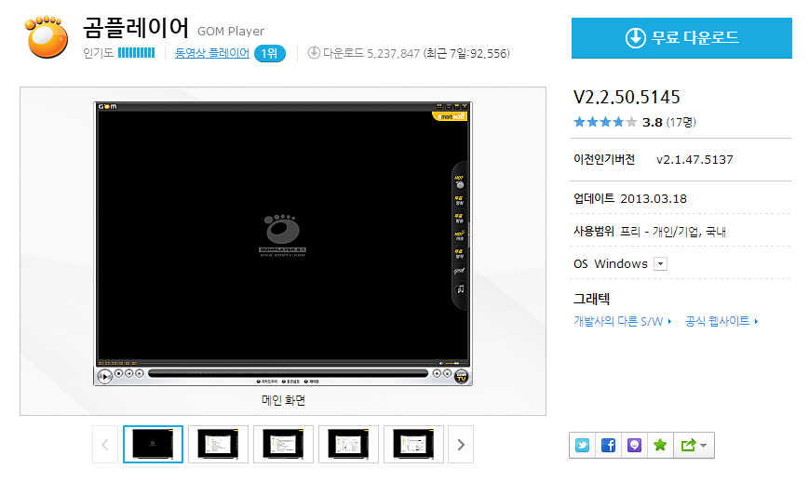
■ 이미지 제작 가이드

※ 저장포맷 : png(24)
※ 이미지는 반드시 원본 파일로 엑셀 시트와 분리하여 따로 보내주셔야 합니다.

구분 | 예시 | 사이즈 | 내용
아이콘 |  | 최소 사이즈 : 48x48 | - 해당 소프트웨어의 아이콘 (정사각형) - Max size : 256x256 - 파일명은 'S/W명_아이콘.png'로 저장
타일이미지 |  | 224x140 | - S/W의 특징이 잘 나타나게 제작 - 파일명은 'S/W명_타일이미지.png'로 저장
스크린샷 | 아래 그림 참조 | 1024x768 | - 창크기 조절이 되는 경우 1024x768에 맞추어 캡처 - 기본 창이 1024x768 보다 작을 경우 창 전체 캡처 - S/W 화면 이외에 배경영역은 캡쳐되면 안됨 - 사방으로 시스템창 테두리가 나와야 함 . 창 테두리 흰색 . 농도 가장 진하게 . 투명하게 표시 안함 . 그림자 표시 안함 - 별도의 테두리 작업은 필요 없음 - 이미지 저장옵션 100% - 파일명은 'SW명_제목_번호.png'로 저장 - 편집 안된 원본만 가능(단, 사이즈 조절 가능)

